首页示例
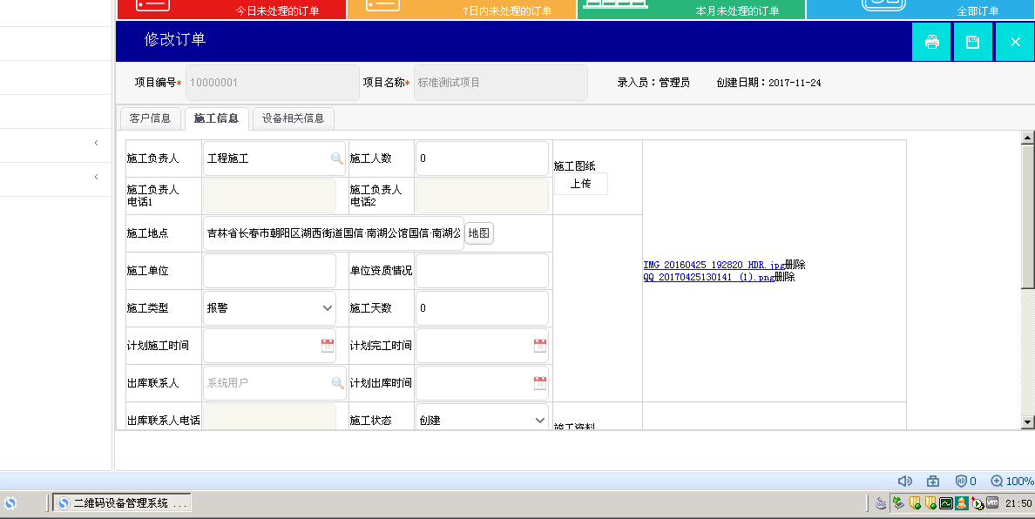
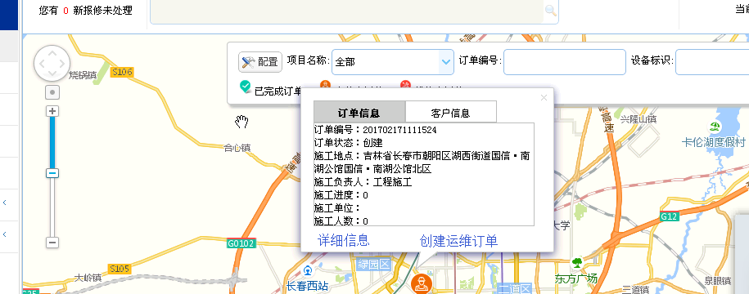

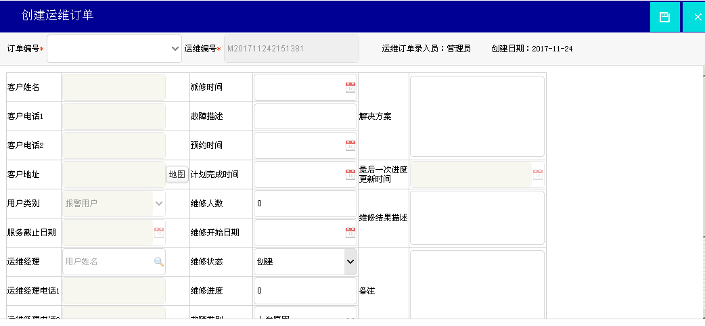

快捷链接：转到订单维护界面，查看订单的详细信息
快捷链接：快速链接到创建运维订单界面

项目管理示例
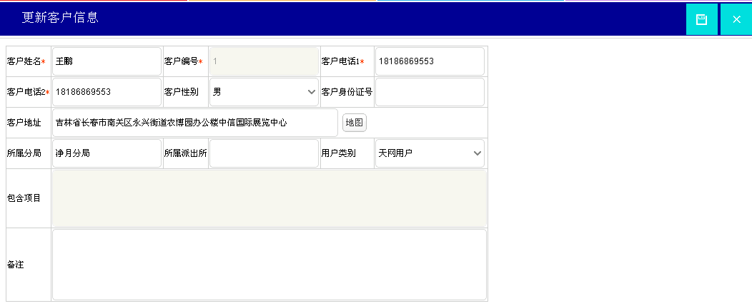
快捷链接：进入到更新客户信息界面

维修导入示例
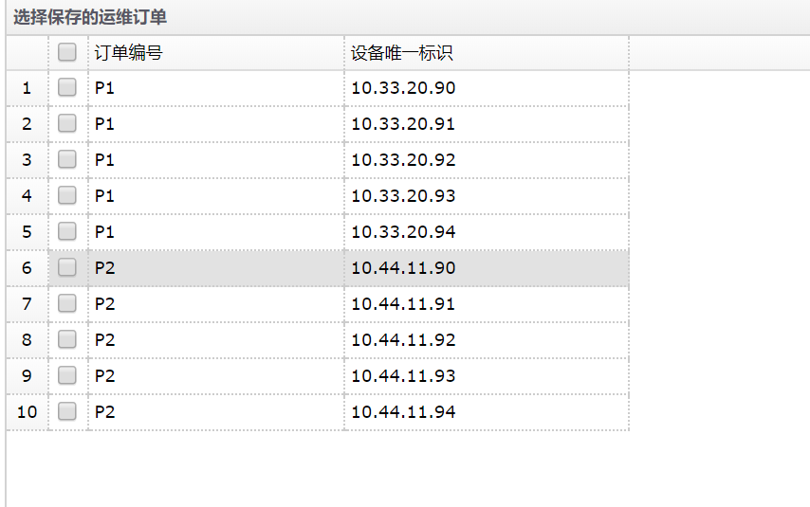
导入模板：
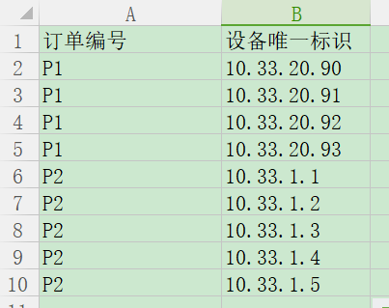

增加导入功能

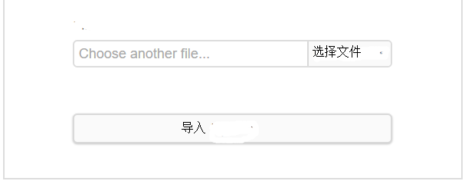

选择导入的内容，判断是否存入数据库

运维订单故障类型统计
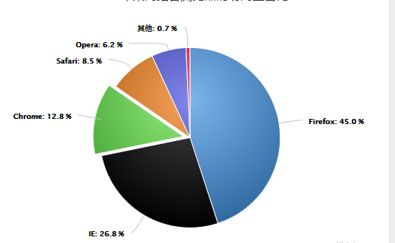
所有维修订单按时间范围，按类型统计，形成饼状图。

